คำอธิบาย
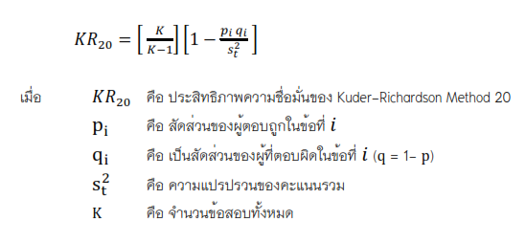
 |  |  | สูตรคำนวนหาความเชื่อมั่น KR 20
 | การหาประสิทธิภาพของแบบทดสอบประเภทต่างๆ

 |  | โปรแกรมนี้ออกแบบเพื่อใช้การหาประสิทธิภาพของแบบทดสอบ แบบวัดความรู้ ความสามารถ ประเภทต่างๆ
 | เหมาะสำหรับนักศึกษา ครู อาจารย์ หรือบุคคลทั่วไป ที่ไม่มีความเชี่ยวชาญด้านการคำนวนหาค่าทางสถิติต่าง ๆ ด้วยตนเอง

 | คำอธิบายการใช้งาน
 |  | 1. เครื่องที่ใช้ในการหาประสิทธิภาพ ต้องเป็นเครื่องชนิดที่เป็นแบบทดสอบวัดความรู้ความสามารถแบบปรนัยหรืออัตนัย
 | ชนิดแบบทำถูกได้ 1 คะแนน และทำผิดได้ 0
 |  | 2. ข้อมูลที่แสดงในสูตรนี้ ได้แก่ | สูตรคำนวนหาความเชื่อมั่น KR 21
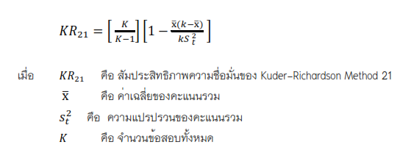
 |  | 2.1 ค่าสัมประสิทธิ์แอลฟา (Cronbach's alpha coefficient) ทั้งแบบ KR 20 และKR 21
 |  | 2.2 ค่าคะแนนสูงต่ำ
 |  | 2.3 ค่าความยากง่าย และ ค่าอำนาจจำแนก
 |  | 3. โปรแกรมนี้ออกแบบมาสำหรับแบบทดสอบสอบไม่เกิน 30 ข้อ และจำนวนผู้ทำแบบทดสอบไม่เกิน 50 คน
 |  | 4. กรอกข้อมูลลงใน "Scores" เท่านั้น เมื่อกรอกข้อมูลแล้วให้คัดล๊อก (Coppy) Cell ไปจัดเรียงผลคะแนน จากมาก-น้อย หรือ
 |  | น้อย-มาก แล้วนำมาวางแทนที่ข้อมูลเดิมทั้งหมด โปรแกรมจึงจะคำนวนผลได้อย่างถูกต้อง
 |  | 6. ใช้สำหรับการหาประสิทธิภาพของแบบทดสอบกับกลุ่มที่ใกล้เคียงกับกลุ่มตัวอย่าง (Try-out) ควรใช้อย่างน้อย 30-35 คน
 | เพื่อนำมาไปใช้กับกลุ่มตัวอย่างต่อไป
 |  |  | สูตรคำนวนหาค่าความยากง่าย
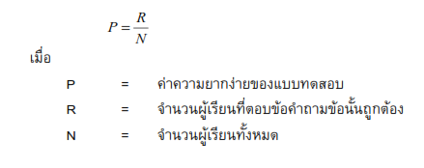
 | ออกแบบโดย ผู้ช่วยศาสตราจารย์ ดร. ถิรวิท ไพรมหานิยม
 | โปรแกรมวิชาภาษาอังกฤษ คณะครุศาสตร์ มหาวิทยาลัยราชภัฏกำแพงเพชร
 | ปรับปรุงล่าสุดเมื่อ 1 ตุลาคม 2566

การอ้างอิง
 | ถิรวิท ไพรมหานิยม. (2566). การหาค่าสัมประสิทธิ์แอลฟา (Cronbach's alpha coefficient) หรือหาค่าความเชื่อมั่นของแบบสอบถาม
 |  | ด้วยโปรแกรมสำเร็จรูป (Microsolf Exell). สาขาวิชาภาษาอังกฤษ คณะครุศาสตร์ มหาวิทยาลัยราชภัฏกำแพงเพชร | สูตรคำนวนหาค่าอำนาจจำแนก
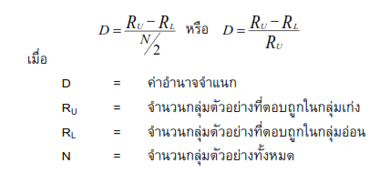

ค่าสัมประสิทธิ์แอลฟา (KR20&21)
 |  |  |  |  | การหาค่า PQ (P=อัตราสวนผู้ตอบถูก, Q = อัตราส่วนผู้ตอบผิด)
คำถามข้อที่ |  | 1 | 2 | 3 | 4 | 5 | 6 | 7 | 8 | 9 | 10 | 11 | 12 | 13 | 14 | 15 | 16 | 17 | 18 | 19 | 20 | 21 | 22 | 23 | 24 | 25 | 26 | 27 | 28 | 29 | 30 | Total
(PxQ) PQ = |  | 0.20 | 0.24 | 0.24 | 0.25 | 0.25 | 0.23 | 0.18 | 0.17 | 0.20 | 0.20 | 0.25 | 0.24 | 0.25 | 0.24 | 0.19 | 0.25 | 0.19 | 0.21 | 0.24 | 0.19 | 0.20 | 0.25 | 0.24 | 0.16 | 0.25 | 0.20 | 0.11 | 0.25 | 0.19 | 0.20 | 6.47
P = |  | 0.72 | 0.42 | 0.42 | 0.48 | 0.44 | 0.36 | 0.24 | 0.78 | 0.28 | 0.28 | 0.54 | 0.60 | 0.46 | 0.58 | 0.26 | 0.56 | 0.26 | 0.30 | 0.62 | 0.26 | 0.72 | 0.46 | 0.42 | 0.20 | 0.44 | 0.28 | 0.12 | 0.56 | 0.26 | 0.28
Q = |  | 0.28 | 0.58 | 0.58 | 0.52 | 0.56 | 0.64 | 0.76 | 0.22 | 0.72 | 0.72 | 0.46 | 0.40 | 0.54 | 0.42 | 0.74 | 0.44 | 0.74 | 0.70 | 0.38 | 0.74 | 0.28 | 0.54 | 0.58 | 0.80 | 0.56 | 0.72 | 0.88 | 0.44 | 0.74 | 0.72
 |  | วิธีทำ - หาค่า P ก่อน (แยกรายข้อ) เช่น รวมผลคำตอบจากข้อ 1 ถ้าหากว่า (,) ข้อถูกคือ E หารด้วยจำนวนผู้สอบทั้งหมด
ค่าสัมประสิทธิ์แอลฟ้า
 | S*2 | 7.18 |  | S ยกกำลัง2 เพื่อหาค่าแปรปรวน |  |  |  |  | KR20 | 1.ใช้กับข้อสอบประเภท ถูก 1 คะแนน ผิด 0 คะแนน หรือ True-False
 | KR20 | 0.10 |  | ค่าความเชื่อมั่นที่ได้ |  |  |  |  |  | 2. เนื้อหาแต่ละข้อต้องมความเป็นเอกพันธ์ (homogeneous) คือเนื้อหาเดียวกัน
 | KR21 | 0.20 |  | ค่าความเชื่อมั่นที่ได้ |  |  |  |  | KR21 | 1.ใช้กับข้อสอบประเภท ถูก 1 คะแนน ผิด 0 คะแนน หรือ True-False
 |  |  |  |  |  |  |  |  |  | 2. แต่ละข้อต้องมีความยากง่ายเท่ากัน
 |  | การแปลความเหมายค่าสัมประสิทธิ์แอลฟา (ความเชื่อมั่น) |  |  |  |  |  |  | *นิยมใช้ KR20 มากกว่า เพราะการทำให้ข้อสอบทุกข้อยากง่ายเท่ากันแทบเป็นไปไม่ได้
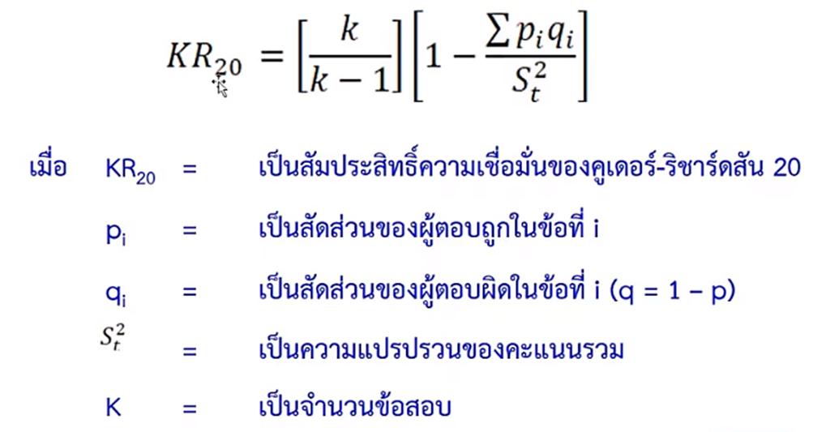
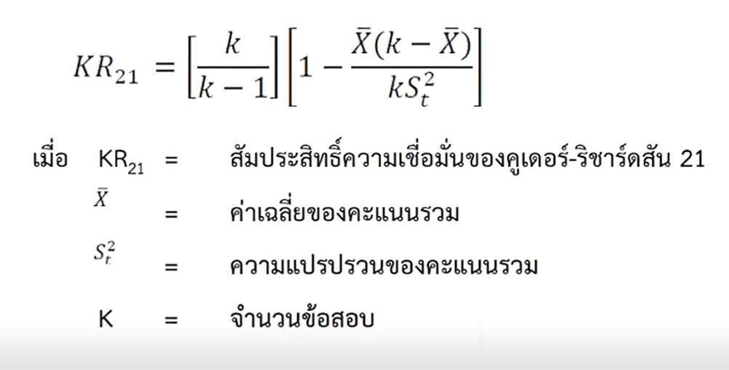
 |  | ของแบบสอบถาม
 |  | ค่าคำนวน |  | ความเชื่อมั่น
 |  | 0.80-1.00 |  | สูงมาก
 |  | 0.60-0.79 |  | ค่อนข้างสูง
 |  | 0.40-0.59 |  | ปานกลาง
 |  | 0.20-0.39 |  | ต่ำ
 |  | 0.01-0.19 |  | ต่ำมาก
 |  | ค่าความเชื่อมั่นควรอยู่ที่ระดับ 0.70 ขึ้นไป
 |  | ดังนั้นผู้จำนวนผู้ตอบถูกในแต่ละข้อจะต้องเกิน 70% ขึ้นไป ค่าความเชื่อมั่นจึงจะถึงตามเกณฑ์

 | KR21
 | 1 | k |  | 50
 | 2 | k-1 |  | 49
 | 3 | k/k-1 |  | 1.02
 | 4 | mean |  | 9.28
 | 5 | k-mean |  | 40.72 | 3x4
 | 6 | x(k-x) |  | 377.88 | 4x5 |  | แปรปรวน
 | 7 | ks2t |  | 366.20 |  | 7.32 | s*2
 | 8 | x(k-x)/ks2t |  | 1.03
 | 9 | 1-x(k-x)/ks2t |  | -0.03
 | 10 | KR 21 |  | 0.20

